D&D
 | Sistema de Câmbio D&D
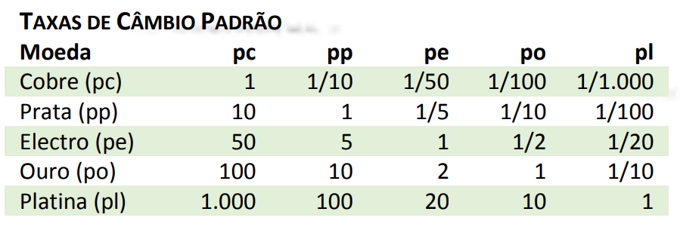

Selecione a moeda | Insira o valor | Câmbio
Platina (pl) | 100 | Platina 🪨 | Ouro 🥇 | Prata 🥈 | Cobre 🥉 | Electro ⚡︎
 |  | 100 | 1000 | 10000 | 100000 | 2000

